Categorías Grales
La planilla “Presupuesto Detallado” especifica los costos del proyecto.
Esta planilla permite la carga de los distintos conceptos de costos de proyecto para cada entregable de la WBS y de acuerdo al equipo de trabajo asignado.
Luego, el total de estos costos se calcula a lo largo de los periodos donde aplican según el cronograma del proyecto.
Además de la mano de obra (RRHH con perfiles de TI) que hayan incuido en el presupuesto, esta es una lista de los conceptos (productos/servicios) habituales de costos de proyectos de TI No pretende ser una lista exahustiva, es sólo una referencia

Agrupador | Conceptos | ¿Aplica al proyecto? | ¿Quién paga? | Justificación / Detalle para Enpolex | Tipo de Costo | CapEx / OpEx
Infraestructura | Servidores | NO | — | Sin servidores físicos. Infraestructura 100% cloud. | Costo Hundido | —
Infraestructura | Discos | NO | — | Sin discos físicos. Almacenamiento cloud (S3). | — | —
Infraestructura | Racks | NO | — | Sin racks físicos. Infraestructura cloud. | — | —
Infraestructura | Estaciones de trabajo (PCs) | NO | Enpolex | Las estaciones de trabajo ya son propiedad de Enpolex. No se adquieren nuevas. | Costo Hundido | —
Infraestructura | Impresoras | NO | — | No se requieren impresoras adicionales para el proyecto. | — | —
Infraestructura | Otros dispositivos | SÍ | Enpolex | Smartphones de gama media (~$200 c/u = $600 total) para repartidores del piloto. Adquiridos por el cliente según Project Charter. | Costo Directo / Fijo | CapEx
Infraestructura | Licencias | NO | — | Stack open source: React Native, Node.js, PostgreSQL. Sin licencias. | Costo Hundido | —
Infraestructura | Suscripciones cloud (AWS/GCP) | SÍ | Enpolex | Servicios cloud productivos: instancias, base de datos, S3. ~$80/mes. Cuenta del cliente. | Costo Directo - Variable | OpEx
Infraestructura | Despliegues (Stores) | SÍ | Enpolex | Google Play $25 (único) + Apple Developer $99/año = $124. Cuentas a nombre de Enpolex. | Costo Directo / Fijo | CapEx
Infraestructura | Apoyo externo (consultoría/asesoramiento/especialistas) | NO | — | Equipo de desarrollo interno. Sin consultoría externa de infraestructura. | — | —
Infraestructura | Tercerización de servicios | NO | — | Sin tercerización de servicios de infraestructura. | — | —
Infraestructura | Contrataciones de infraestructura | NO | — | Sin contrataciones externas de infraestructura. | — | —
Infraestructura | Comunicaciones | SÍ | Enpolex | Plan de datos para los 3 smartphones. ~$50/mes. Cuenta del cliente. | Costo Directo / Variable | OpEx
Infraestructura | Electrónica de comunicaciones | NO | — | Red LAN existente es suficiente. | — | —
Infraestructura | Cableado | NO | — | Proyecto mobile/cloud. Sin cableado adicional. | — | —
Infraestructura | Telefonía | NO | — | Sin telefonía fija adicional requerida por el proyecto. | — | —
Infraestructura | Internet (ISP) | NO | Enpolex | El acceso a internet ya está disponible en las instalaciones de Enpolex. No hay costo adicional. | Costo Hundido | —
Servicios | Apoyo externo (consultoría/asesoramiento/especialistas) | NO | — | No se contrata consultoría externa. El análisis y diseño es realizado por el equipo interno. | — | —
Infraestructura | Tercerización de servicios | NO | — | Sin tercerización de servicios. | — | —
Infraestructura | Contrataciones para instalaciones | NO | — | Sin contrataciones para instalaciones físicas. | — | —
Desarrollo | Apoyo externo (perfiles de TI) | NO | — | Los 6 integrantes del equipo son internos (estudiantes UADE). No se contrata personal TI externo. | — | —
Desarrollo | Licencias de software | NO | — | Stack tecnológico 100% open source: React Native, Node.js, PostgreSQL. Sin licencias de software. | Costo Hundido (no aplica) | —
Desarrollo | Suscripciones (Mapbox API) | SÍ | TradeX (desarrollo) → Enpolex (producción) | Mapbox API para geolocalización y ruteo. Tier gratuito durante piloto (50k cargas/mes). Pasa a cuenta del cliente en producción. ~$0-30/mes. | Costo Directo / Variable | OpEx
Desarrollo | Apoyo externo (consultoría/asesoramiento/especialistas) | NO | — | Sin consultoría externa de desarrollo. Proyecto 100% interno. | — | —
Desarrollo | Tercerización de desarrollos | NO | — | Sin tercerización de desarrollos. El desarrollo es realizado por el equipo del proyecto. | — | —
Desarrollo | Contrataciones para desarrollos | NO | — | Sin contrataciones externas de desarrollo. | — | —
Otros | Viáticos | NO | — | El proyecto es de implementación local en Enpolex. No se requieren viáticos ni desplazamientos. | — | —
Otros | Insumos | SÍ | TradeX | Insumos de oficina del equipo TradeX (materiales, impresiones de documentación). $30/mes × 4 = $120. | Costo Indirecto / Variable | OpEx
Otros | Instalaciones | NO | Enpolex | Se utilizan las instalaciones existentes de Enpolex sin costo adicional. | Costo Hundido | —
Otros | Capacitación | SÍ | TradeX | Capacitación a usuarios finales (choferes y coordinador logístico). Realizada por PM + AF1 + AF2 en Mes 4. Horas incluidas en presupuesto de personal. | Costo Directo / Fijo | OpEx
Otros | Alquileres | NO | — | No se alquila espacio de oficina. El equipo trabaja en las instalaciones de Enpolex. | Costo Hundido | —
Otros | Celulares | NO | — | Ver ítem "Otros dispositivos" en Infraestructura | — | —
Otros | Transporte | NO | — | Sin costos de transporte adicionales. El proyecto es local. | — | —
Otros | Pasajes | NO | — | Sin pasajes. El proyecto no requiere desplazamientos fuera de la empresa. | — | —
Otros | Hospedaje | NO | — | Sin hospedaje. Proyecto 100% local en Buenos Aires. | — | —
Otros | Regalos | NO | — | No aplica para un proyecto de implementación interna. | — | —
Otros | Catering | NO | — | No aplica. | — | —
Categoría de Roles | Equipo de Dirección | SÍ | Enpolex (vía TradeX) | Project Manager (Thomas Delli Antoni). Responsable integral del proyecto. 127.33 hs × $60/hr = $7.640. | Costo Directo / Fijo | OpEx
Categoría de Roles | Equipo de Infraestructura | NO | — | Sin equipo de infraestructura dedicado. La infraestructura cloud es gestionada por el Líder Técnico. | — | —
Categoría de Roles | Equipo de Desarrollo | SÍ | Enpolex (vía TradeX) | Líder Técnico, Developer, QA/Tester, AF1, AF2. Total: 464.67 hs = $15.680. Detalle en presupuesto por mes. | Costo Directo / Fijo | OpEx
Categoría de Roles | Equipo de Administración/finanzas | NO | — | Sin equipo de administración/finanzas externo. Tareas cubiertas por el PM. | — | —
Categoría de Roles | Equipo de marketing digital | NO | — | No aplica. El sistema es de uso interno operativo, sin marketing digital. | — | —
Categoría de Roles | Equipo de comercial | NO | — | No aplica. El sistema es interno de Enpolex, sin equipo comercial. | — | —

Reservas y contingencias
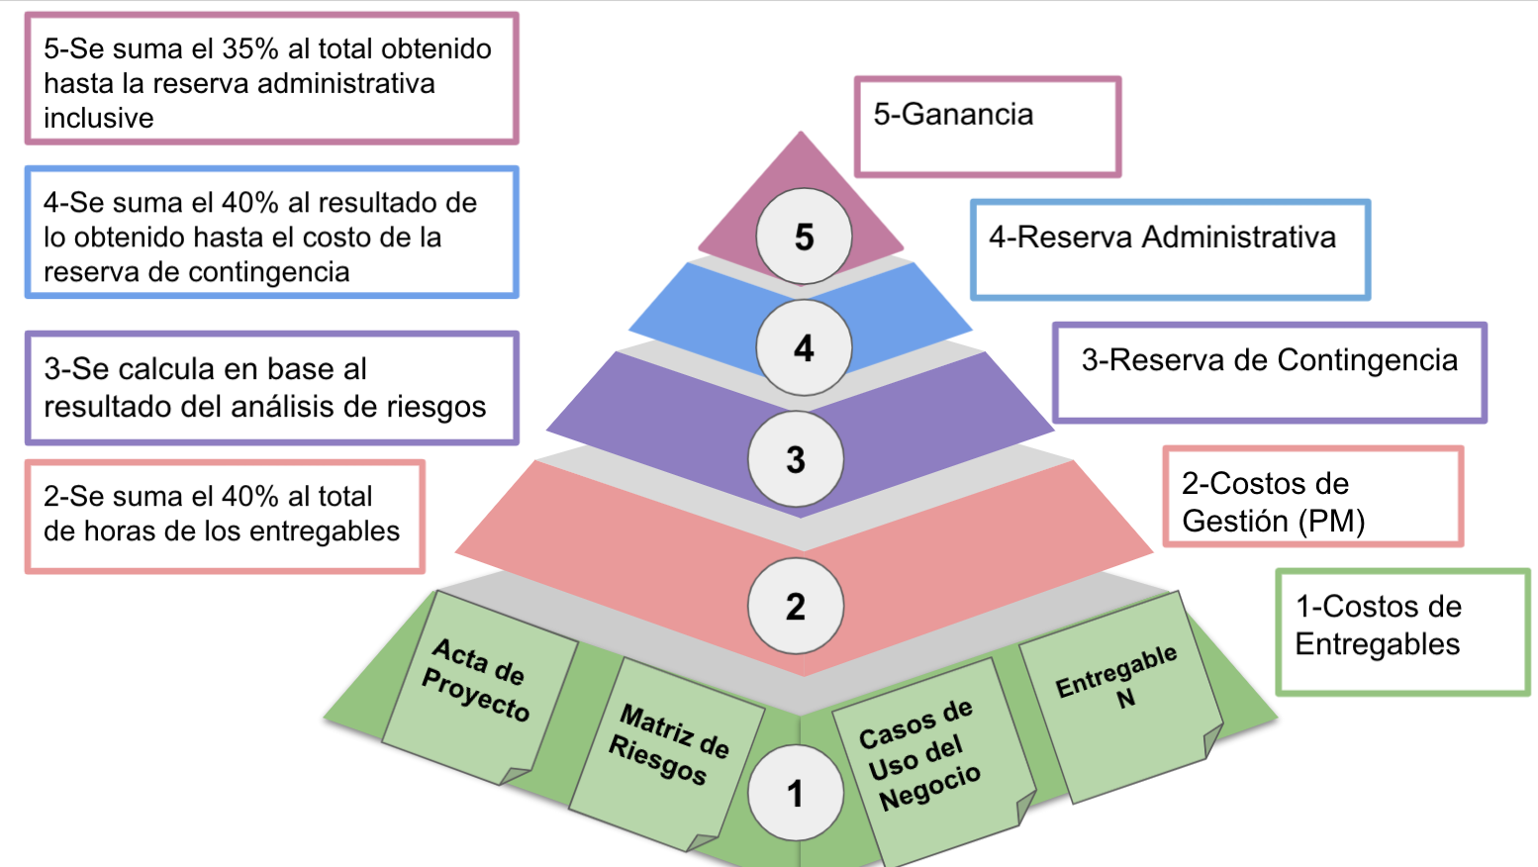
COSTO (PELDAÑO 1)
Recursos | Marzo | Abril | Mayo | Junio | Mes 5 | TOTAL
Humanos | $ 3,840.00 | $ 8,100.00 | $ 8,490.00 | $ 3,090.00 | $ - | $ 23,520.00
Materiales (Infraestructura + otros) | $ 185.00 | $ 279.00 | $ 805.00 | $ 635.00 | $ - | $ 1,904.00
Contratados | $ - | $ - | $ - | $ - | $ - | $ -
… |  |  |  |  |  | $ -
TOTAL Peldaño 1 | $ 4,025.00 | $ 8,379.00 | $ 9,295.00 | $ 3,725.00 | $ - | $ 25,424.00

2) PELDAÑO GESTIÓN
 | Marzo | Abril | Mayo | Junio | Mes 5 | TOTAL
Horas Peldaño 2 Gestión | 1610 | 3352 | 3718 | 1490 | 0 | $ 10,170.00
Peldaño 2 Gestión | $ 15,093.75 | $ 31,425.00 | $ 34,856.25 | $ 13,968.75 | $ - | $ 95,343.75

3) PELDAÑO 3 RESERVA CONTINGENCIA
 | Marzo | Abril | Mayo | Junio | Mes 5 | TOTAL
Peldaño 3 Reserva Contingencia | $ 160.00 | $ 300.00 | $ 400.00 | $ 200.00 | $ - | $ 1,060.00

4) PELDAÑO 4 RESERVA ADMINISTRATIVA
 | Marzo | Abril | Mayo | Junio | Mes 5 | TOTAL
Peldaño 4 Reserva Adm. 40% | $ 2,318.00 | $ 4,812.40 | $ 5,365.20 | $ 2,166.00 | $ - | $ 14,661.60

5) PELDAÑO 5 GANANCIA
 | Marzo | Abril | Mayo | Junio | Mes 5 | TOTAL
Peldaño 5 Ganancia 35% | $ 2,839.55 | $ 5,895.19 | $ 6,572.37 | $ 2,653.35 | $ - | $ 17,960.46

TOTAL PRESUPUESTO | 10,952.55 | 22,738.59 | 25,350.57 | 10,234.35 | - | 69,276.06

